Sheet1
Septiembre 21 del 2020 Cálculo de fuerza magnética utilizando Comsol 5.3
Fuerza magnética en el niquel
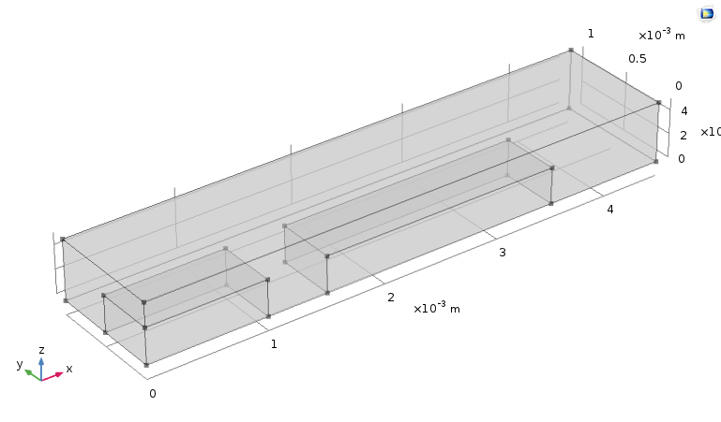
Distancia de separación [1e-3 m] | Fuerza Single [N] | Fuerza tot [N]
0.1 | 1.07E-04 | 2.14E-04
0.2 | 3.72E-05 | 7.43E-05
0.3 | 1.48E-05 | 2.97E-05
0.4 | 6.77E-06 | 1.35E-05
0.5 | 3.52E-06 | 7.05E-06
0.6 | 1.90E-06 | 3.81E-06
0.7 | 1.10E-06 | 2.21E-06
0.8 | 7.26E-07 | 1.45E-06
0.9 | 4.56E-07 | 9.12E-07
1 | 2.91E-07 | 5.81E-07
1.1 | 2.02E-07 | 4.04E-07
1.2 | 1.48E-07 | 2.96E-07
1.3 | 1.02E-07 | 2.04E-07
1.4 | 7.57E-08 | 1.51E-07
1.5 | 5.48E-08 | 1.10E-07 | Propiedades | Mur | Malla
1.6 | 3.86E-08 | 7.72E-08 |  |  | Tetraédrico Libre En el imán y el niquel (Fina)
1.7 | 2.63E-08 | 5.26E-08 | Iron | 5000 | Tamáño máximo del elemento
1.8 | 1.96E-08 | 3.92E-08 | Niquel | 600 | 0.00009
1.9 | 1.45E-08 | 2.90E-08 | Aire | 1
2 | 1.05E-08 | 2.09E-08
 |  |  |  |  | Estudio
 |  |  |  |  | 1. Campos magnéticos sin corrientes
 |  |  |  |  | 2. Fuerza magnética en X
 |  |  |  |  | 3. Evaluación Globar magnetic force en Niquel

